表紙
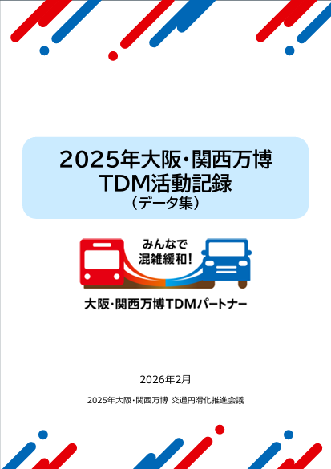

1 Osaka Metro中央線
１． Osaka Metro中央線
（万博会期中）

1（1）区間混雑率（メトロ）
１．（1） Osaka Metro中央線（弁天町駅→朝潮橋駅）区間混雑率

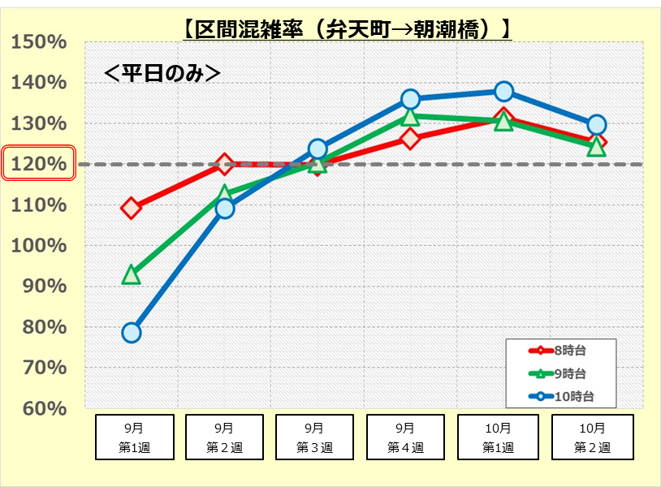
 | 【第６章６節 図6.25】

 |  | 8時台（平均値） | 9時台（平均値） | 10時台（平均値）
 | ９月第１週 | 109% | 93% | 79%
 | ９月第２週 | 120% | 113% | 109%
 | ９月第３週 | 120% | 120% | 124%
 | ９月第４週 | 126% | 132% | 136%
 | 10月第１週 | 131% | 131% | 138%
 | 10月第２週 | 125% | 124% | 130%

 |  |  |  |  | 出典元：Osaka Metro

1（2）夢洲降車人数（協会）
1.（２） Osaka Metro中央線 夢洲駅降車人数

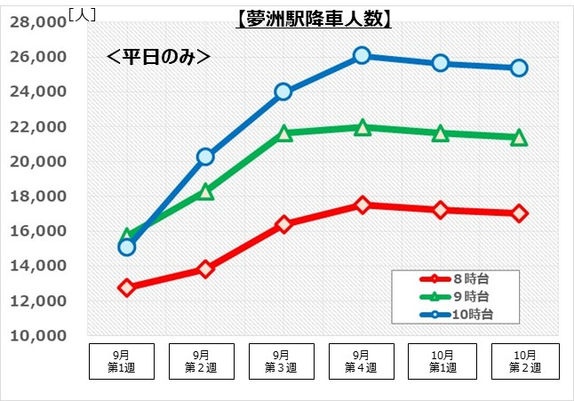
 | 【第６章６節 図6.26】

 |  | 8時台（平均値） | 9時台（平均値） | 10時台（平均値）
 | ９月第１週 | 12,750 | 15,698 | 15,044
 | ９月第２週 | 13,841 | 18,272 | 20,249
 | ９月第３週 | 16,399 | 21,648 | 23,990
 | ９月第４週 | 17,509 | 21,995 | 26,059
 | 10月第１週 | 17,228 | 21,641 | 25,639
 | 10月第２週 | 17,044 | 21,410 | 25,366

 |  |  |  |  | 出典元：博覧会協会による推計値

2 阪神高速道路
２． 阪神高速道路
（万博会期中）

2（1） 阪高（11号池田線上り）
2.（1) 阪神高速道路 11号池田線上り（塚本→福島）の渋滞長（月平均）＜時間帯別＞

【第６章６節 図6.28】
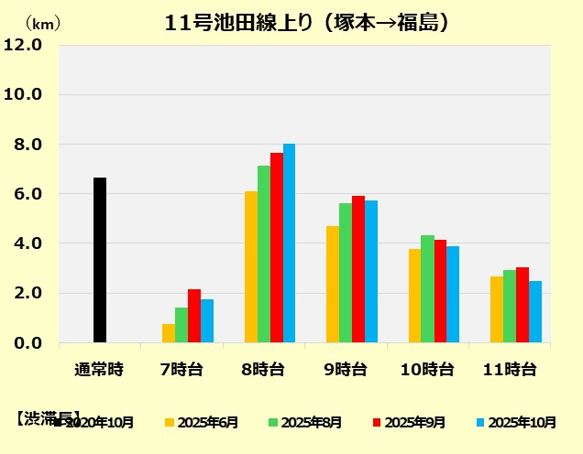

1.4km

比較値
万博TDM取組期間

 |  |  |  |  | （単位：km）
2020年10月（通常時最大） | 6.6

※通常時の渋滞長(最大)は、２０２０年１０月平日の各時間帯（７時台～１１時台）の平均渋滞長を比較し、最大値を採用
 | 7時台 | 8時台 | 9時台 | 10時台 | 11時台
2025-06-01 | 0.8 | 6.1 | 4.7 | 3.8 | 2.7
2025-08-01 | 1.4 | 7.1 | 5.6 | 4.3 | 2.9
2025-09-01 | 2.2 | 7.7 | 5.9 | 4.2 | 3.1
2025-10-01 | 1.8 | 8.0 | 5.8 | 3.9 | 2.5

 |  |  |  |  | 出典元：阪神高速道路トラカンデータ

2（2） 阪高 (16号大阪港線下り）
2．（2） 阪神高速道路 16号大阪港線下り（東船場→西船場）の渋滞長（月平均）＜時間帯別＞

【第６章６節 図6.28】
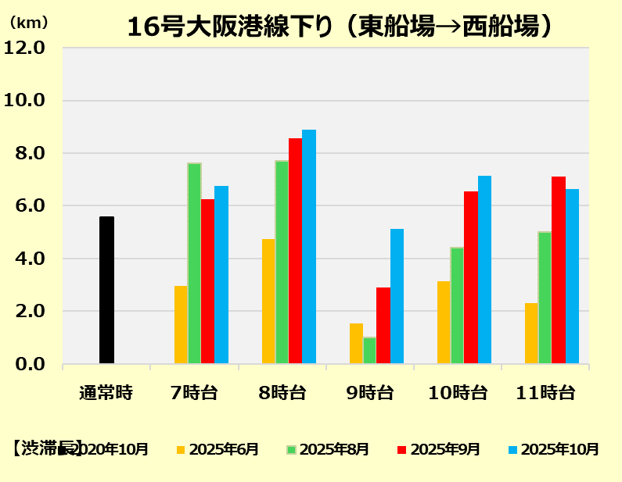

3.3km

比較値
万博TDM取組期間

 |  |  |  |  | （単位：km）
2020年10月（通常時最大） | 5.6

※通常時の渋滞長(最大)は、２０２０年１０月平日の各時間帯（７時台～１１時台）の平均渋滞長を比較し、最大値を採用
 | 7時台 | 8時台 | 9時台 | 10時台 | 11時台
2025-06-01 | 3.0 | 4.8 | 1.6 | 3.2 | 2.3
2025-08-01 | 7.6 | 7.7 | 1.0 | 4.4 | 5.0
2025-09-01 | 6.3 | 8.6 | 2.9 | 6.6 | 7.1
2025-10-01 | 6.8 | 8.9 | 5.1 | 7.1 | 6.6

 |  |  |  |  | 出典元：阪神高速道路トラカンデータ

3 会場周辺道路
３． 万博会場周辺道路
（万博会期中）

3（1）-1湾岸舞洲出口（高速ルート）一般小型
3.（1－1） 万博会場周辺道路 3.（1－1） 阪神高速道路湾岸舞洲出口（高速ルート）の交通量（来場方向）＜一般小型＞

 | 【第６章６節 図6.31】
８時台
９時台
１０時台
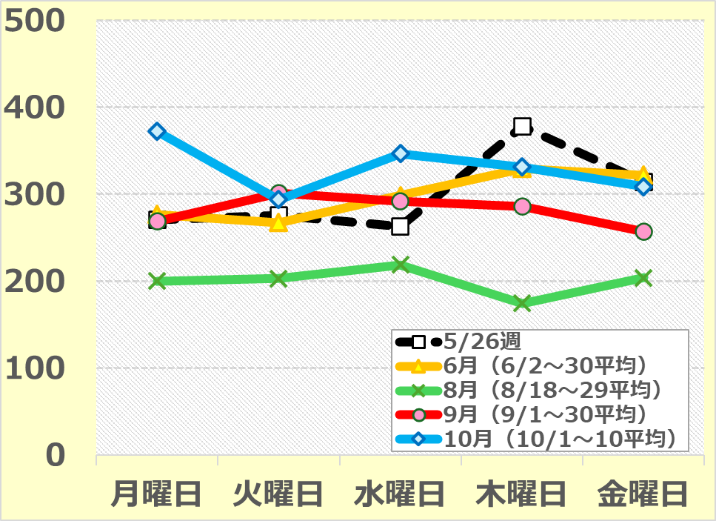
〔pcu/h〕
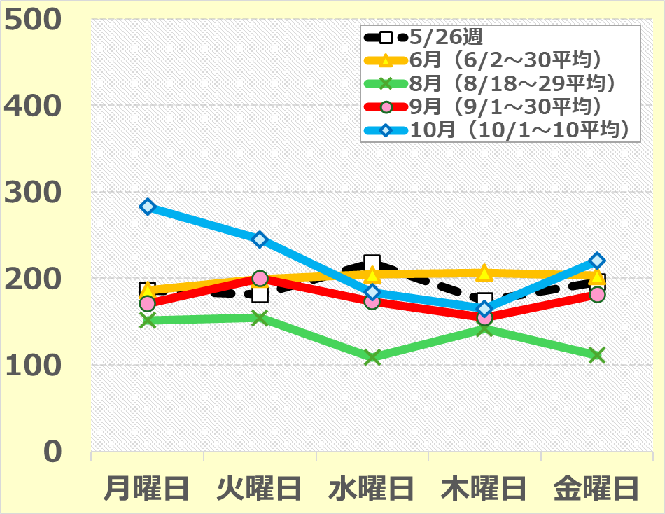
〔pcu/h〕
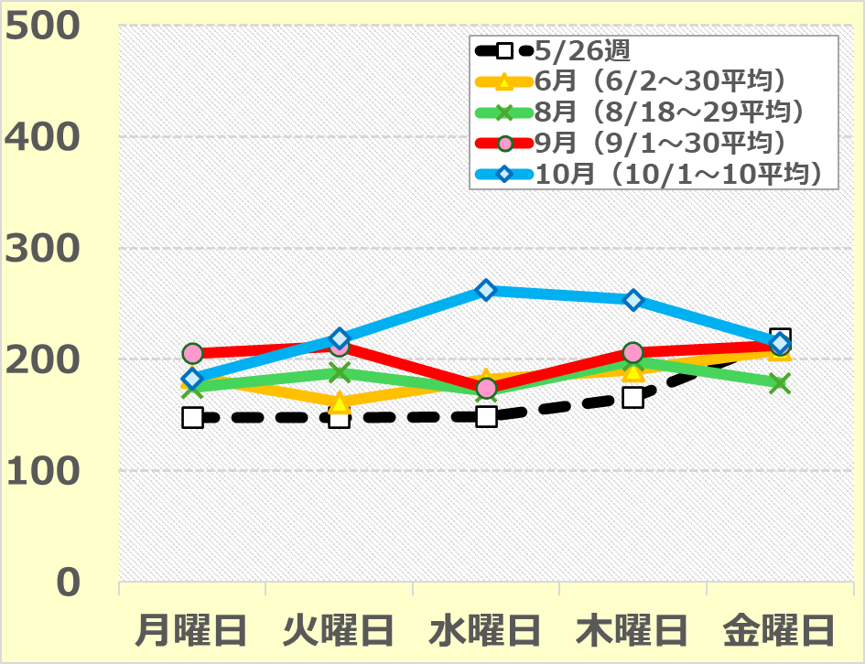
〔pcu/h〕

 |  |  |  |  |  |  |  |  |  |  |  |  |  |  |  |  |  | （単位：pcu/h）
 |  |  |  |  |  |  |  |  |  |  |  |  |  | 月曜日 | 火曜日 | 水曜日 | 木曜日 | 金曜日

 | ８時台 | 5 | 月 | 26 | 日 | （月） | ～ | 5 | 月 | 30 | 日 | （金） |  | 270 | 275 | 263 | 378 | 314
 |  | 6 | 月 | 2 | 日 | （月） | ～ | 6 | 月 | 30 | 日 | （月） | の平均値 | 276 | 267 | 298 | 330 | 322
 |  | 8 | 月 | 18 | 日 | （月） | ～ | 8 | 月 | 29 | 日 | （金） | の平均値 | 200 | 203 | 218 | 174 | 204
 |  | 9 | 月 | 1 | 日 | （月） | ～ | 9 | 月 | 30 | 日 | （火） | の平均値 | 268 | 301 | 292 | 286 | 257
 |  | 10 | 月 | 1 | 日 | （水） | ～ | 10 | 月 | 10 | 日 | （金） | の平均値 | 372 | 294 | 347 | 331 | 309
 | ９時台 | 5 | 月 | 26 | 日 | （月） | ～ | 5 | 月 | 30 | 日 | （金） |  | 187 | 181 | 218 | 174 | 196
 |  | 6 | 月 | 2 | 日 | （月） | ～ | 6 | 月 | 30 | 日 | （月） | の平均値 | 187 | 199 | 205 | 207 | 203
 |  | 8 | 月 | 18 | 日 | （月） | ～ | 8 | 月 | 29 | 日 | （金） | の平均値 | 152 | 155 | 109 | 142 | 111
 |  | 9 | 月 | 1 | 日 | （月） | ～ | 9 | 月 | 30 | 日 | （火） | の平均値 | 171 | 201 | 174 | 155 | 181
 |  | 10 | 月 | 1 | 日 | （水） | ～ | 10 | 月 | 10 | 日 | （金） | の平均値 | 283 | 245 | 184 | 165 | 221
 | 10時台 | 5 | 月 | 26 | 日 | （月） | ～ | 5 | 月 | 30 | 日 | （金） |  | 148 | 148 | 148 | 166 | 219
 |  | 6 | 月 | 2 | 日 | （月） | ～ | 6 | 月 | 30 | 日 | （月） | の平均値 | 185 | 162 | 182 | 190 | 209
 |  | 8 | 月 | 18 | 日 | （月） | ～ | 8 | 月 | 29 | 日 | （金） | の平均値 | 175 | 188 | 172 | 199 | 179
 |  | 9 | 月 | 1 | 日 | （月） | ～ | 9 | 月 | 30 | 日 | （火） | の平均値 | 205 | 212 | 174 | 206 | 212
 |  | 10 | 月 | 1 | 日 | （水） | ～ | 10 | 月 | 10 | 日 | （金） | の平均値 | 183 | 219 | 262 | 253 | 215
 |  |  |  |  |  |  |  |  |  |  |  |  |  |  |  |  |  | ※交通量は車番を認識するAIカメラのデータを基にしていますが、時間帯によっては、カメラの認識の誤りによるエラーが含まれている場合もあります

 |  |  |  |  |  |  |  |  |  |  |  |  |  |  |  |  |  | 出典元：大阪市建設局

3（1）-2湾岸舞洲出口（高速ルート）一般大型
3.（１－２） 万博会場周辺道路 3.（１－２） 阪神高速道路湾岸舞洲出口（高速ルート）の交通量（来場方向）＜一般大型＞

 | 【第６章６節 図6.31】
８時台
９時台
１０時台
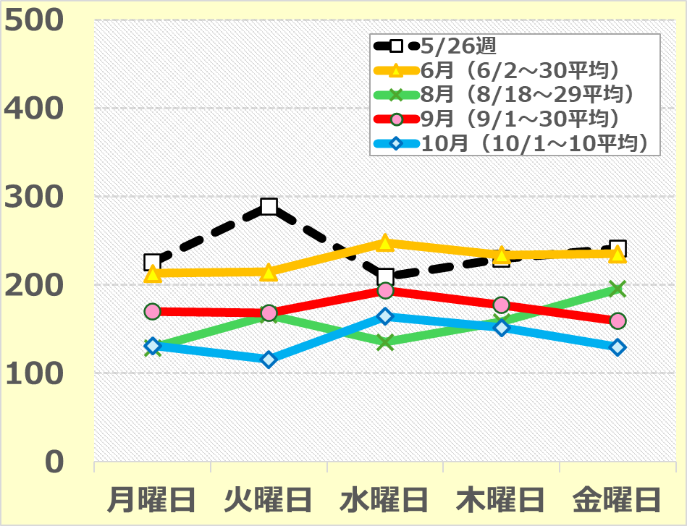
〔pcu/h〕
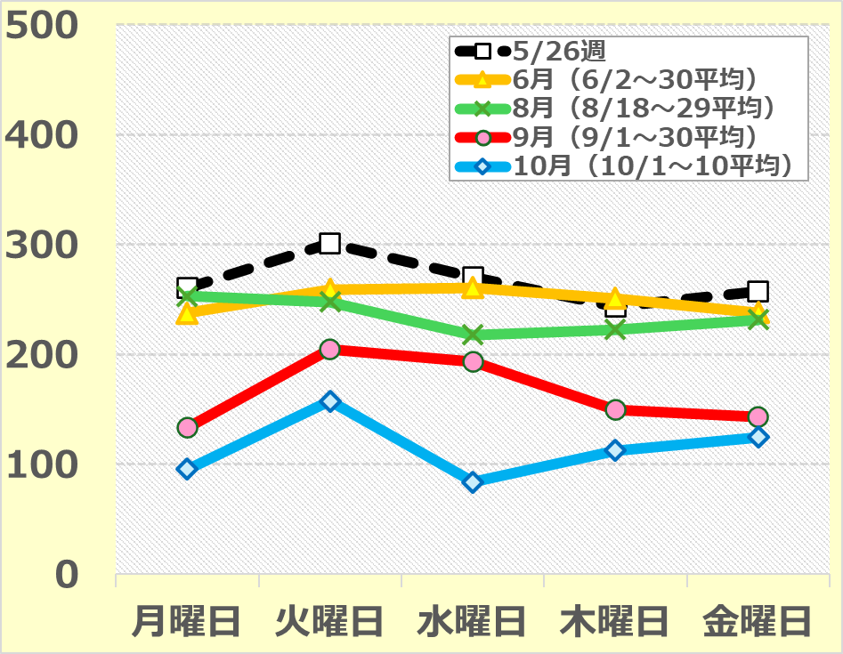
〔pcu/h〕
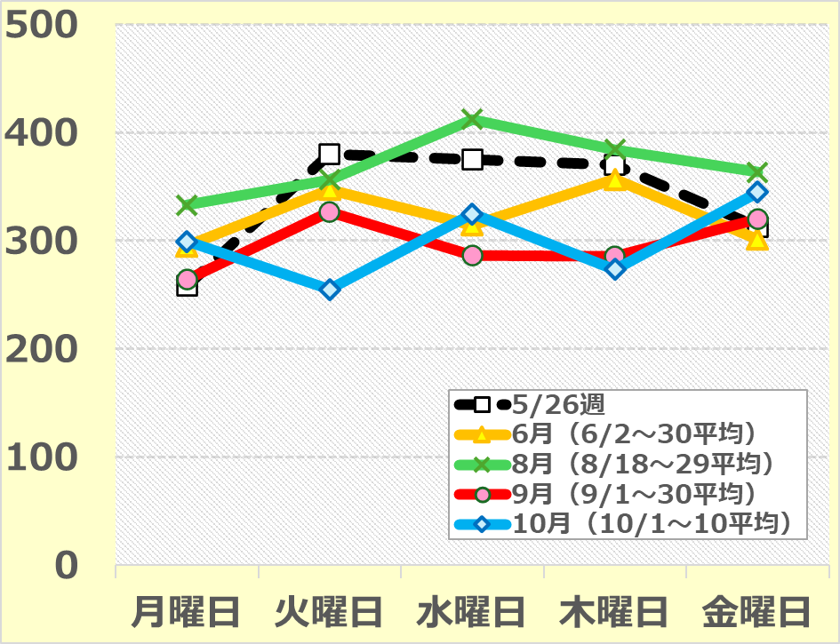
〔pcu/h〕

 |  |  |  |  |  |  |  |  |  |  |  |  |  |  |  |  |  | （単位：pcu/h）
 |  |  |  |  |  |  |  |  |  |  |  |  |  | 月曜日 | 火曜日 | 水曜日 | 木曜日 | 金曜日

 | ８時台 | 5 | 月 | 26 | 日 | （月） | ～ | 5 | 月 | 30 | 日 | （金） |  | 225 | 289 | 209 | 229 | 241
 |  | 6 | 月 | 2 | 日 | （月） | ～ | 6 | 月 | 30 | 日 | （月） | の平均値 | 213 | 215 | 248 | 234 | 235
 |  | 8 | 月 | 18 | 日 | （月） | ～ | 8 | 月 | 29 | 日 | （金） | の平均値 | 129 | 166 | 135 | 158 | 196
 |  | 9 | 月 | 1 | 日 | （月） | ～ | 9 | 月 | 30 | 日 | （火） | の平均値 | 170 | 168 | 194 | 177 | 159
 |  | 10 | 月 | 1 | 日 | （水） | ～ | 10 | 月 | 10 | 日 | （金） | の平均値 | 131 | 116 | 164 | 151 | 129
 | ９時台 | 5 | 月 | 26 | 日 | （月） | ～ | 5 | 月 | 30 | 日 | （金） |  | 261 | 301 | 271 | 244 | 257
 |  | 6 | 月 | 2 | 日 | （月） | ～ | 6 | 月 | 30 | 日 | （月） | の平均値 | 238 | 259 | 261 | 251 | 238
 |  | 8 | 月 | 18 | 日 | （月） | ～ | 8 | 月 | 29 | 日 | （金） | の平均値 | 253 | 248 | 218 | 223 | 232
 |  | 9 | 月 | 1 | 日 | （月） | ～ | 9 | 月 | 30 | 日 | （火） | の平均値 | 133 | 205 | 194 | 150 | 143
 |  | 10 | 月 | 1 | 日 | （水） | ～ | 10 | 月 | 10 | 日 | （金） | の平均値 | 96 | 158 | 84 | 113 | 125
 | 10時台 | 5 | 月 | 26 | 日 | （月） | ～ | 5 | 月 | 30 | 日 | （金） |  | 258 | 380 | 375 | 370 | 313
 |  | 6 | 月 | 2 | 日 | （月） | ～ | 6 | 月 | 30 | 日 | （月） | の平均値 | 295 | 347 | 314 | 357 | 301
 |  | 8 | 月 | 18 | 日 | （月） | ～ | 8 | 月 | 29 | 日 | （金） | の平均値 | 333 | 356 | 412 | 384 | 363
 |  | 9 | 月 | 1 | 日 | （月） | ～ | 9 | 月 | 30 | 日 | （火） | の平均値 | 264 | 326 | 286 | 285 | 320
 |  | 10 | 月 | 1 | 日 | （水） | ～ | 10 | 月 | 10 | 日 | （金） | の平均値 | 299 | 255 | 325 | 273 | 345
 |  |  |  |  |  |  |  |  |  |  |  |  |  |  |  |  |  | ※交通量は車番を認識するAIカメラのデータを基にしていますが、時間帯によっては、カメラの認識の誤りによるエラーが含まれている場合もあります

 |  |  |  |  |  |  |  |  |  |  |  |  |  |  |  |  |  | 出典元：大阪市建設局

3（1）-3湾岸舞洲出口（高速ルート）万博小型
3.（1－3） 万博会場周辺道路 3.（1－3） 阪神高速道路湾岸舞洲出口（高速ルート）の交通量（来場方向）＜万博小型＞

 | 【第６章６節 図6.31】
８時台
９時台
１０時台
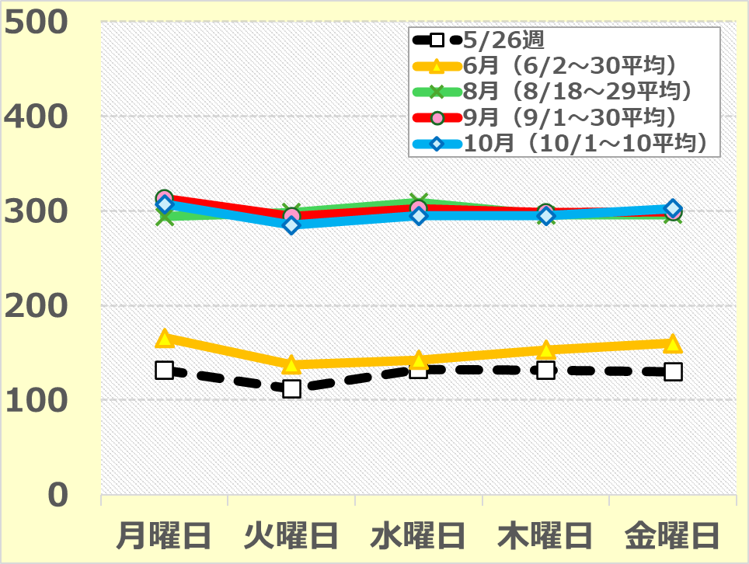
〔pcu/h〕
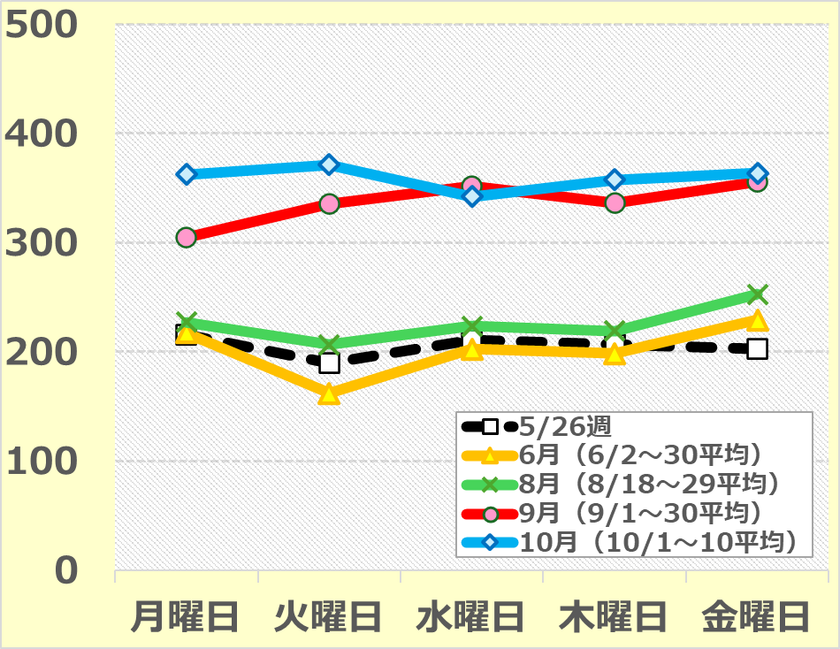
〔pcu/h〕
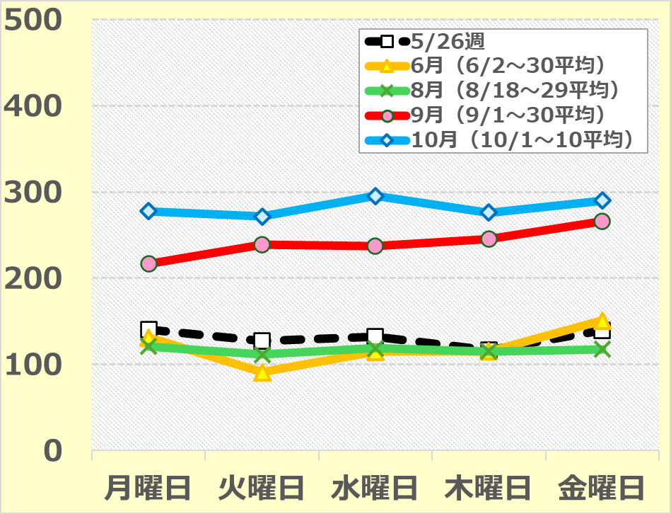
〔pcu/h〕

 |  |  |  |  |  |  |  |  |  |  |  |  |  |  |  |  |  | （単位：pcu/h）
 |  |  |  |  |  |  |  |  |  |  |  |  |  | 月曜日 | 火曜日 | 水曜日 | 木曜日 | 金曜日

 | ８時台 | 5 | 月 | 26 | 日 | （月） | ～ | 5 | 月 | 30 | 日 | （金） |  | 132 | 112 | 133 | 131 | 130
 |  | 6 | 月 | 2 | 日 | （月） | ～ | 6 | 月 | 30 | 日 | （月） | の平均値 | 166 | 138 | 142 | 153 | 160
 |  | 8 | 月 | 18 | 日 | （月） | ～ | 8 | 月 | 29 | 日 | （金） | の平均値 | 294 | 298 | 309 | 296 | 296
 |  | 9 | 月 | 1 | 日 | （月） | ～ | 9 | 月 | 30 | 日 | （火） | の平均値 | 313 | 294 | 302 | 298 | 299
 |  | 10 | 月 | 1 | 日 | （水） | ～ | 10 | 月 | 10 | 日 | （金） | の平均値 | 307 | 285 | 295 | 295 | 303
 | ９時台 | 5 | 月 | 26 | 日 | （月） | ～ | 5 | 月 | 30 | 日 | （金） |  | 216 | 189 | 211 | 206 | 203
 |  | 6 | 月 | 2 | 日 | （月） | ～ | 6 | 月 | 30 | 日 | （月） | の平均値 | 217 | 162 | 203 | 198 | 229
 |  | 8 | 月 | 18 | 日 | （月） | ～ | 8 | 月 | 29 | 日 | （金） | の平均値 | 227 | 207 | 224 | 219 | 253
 |  | 9 | 月 | 1 | 日 | （月） | ～ | 9 | 月 | 30 | 日 | （火） | の平均値 | 305 | 335 | 351 | 336 | 356
 |  | 10 | 月 | 1 | 日 | （水） | ～ | 10 | 月 | 10 | 日 | （金） | の平均値 | 362 | 371 | 342 | 357 | 363
 | 10時台 | 5 | 月 | 26 | 日 | （月） | ～ | 5 | 月 | 30 | 日 | （金） |  | 141 | 127 | 132 | 116 | 140
 |  | 6 | 月 | 2 | 日 | （月） | ～ | 6 | 月 | 30 | 日 | （月） | の平均値 | 131 | 91 | 115 | 115 | 151
 |  | 8 | 月 | 18 | 日 | （月） | ～ | 8 | 月 | 29 | 日 | （金） | の平均値 | 121 | 112 | 119 | 115 | 118
 |  | 9 | 月 | 1 | 日 | （月） | ～ | 9 | 月 | 30 | 日 | （火） | の平均値 | 217 | 239 | 237 | 246 | 266
 |  | 10 | 月 | 1 | 日 | （水） | ～ | 10 | 月 | 10 | 日 | （金） | の平均値 | 277 | 272 | 295 | 276 | 290
 |  |  |  |  |  |  |  |  |  |  |  |  |  |  |  |  |  | ※交通量は車番を認識するAIカメラのデータを基にしていますが、時間帯によっては、カメラの認識の誤りによるエラーが含まれている場合もあります

 |  |  |  |  |  |  |  |  |  |  |  |  |  |  |  |  |  | 出典元：大阪市建設局

3（1）-4）湾岸舞洲出口（高速ルート）万博大型
3.（1－4） 万博会場周辺道路 3.（1－4） 阪神高速道路湾岸舞洲出口（高速ルート）の交通量（来場方向）＜万博大型＞

 | 【第６章６節 図6.31】
８時台
９時台
１０時台
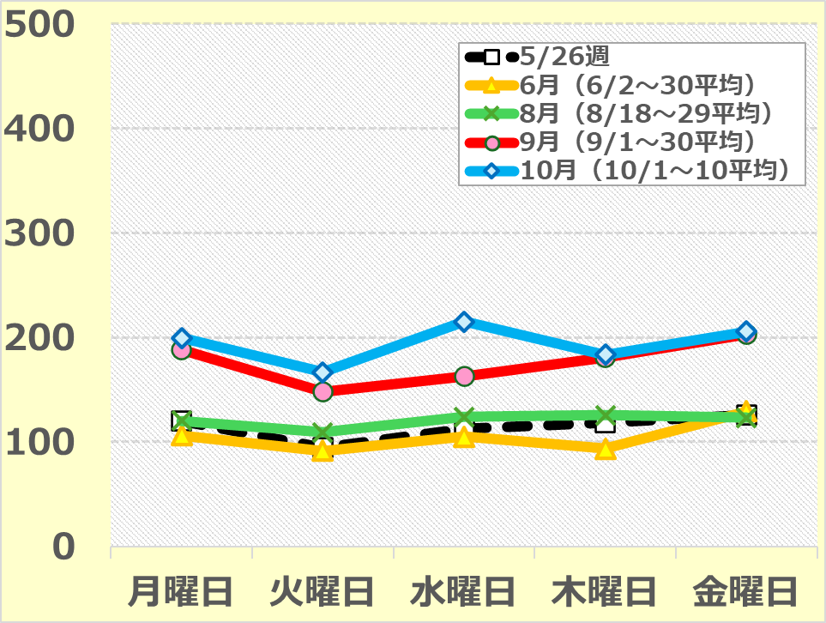
〔pcu/h〕
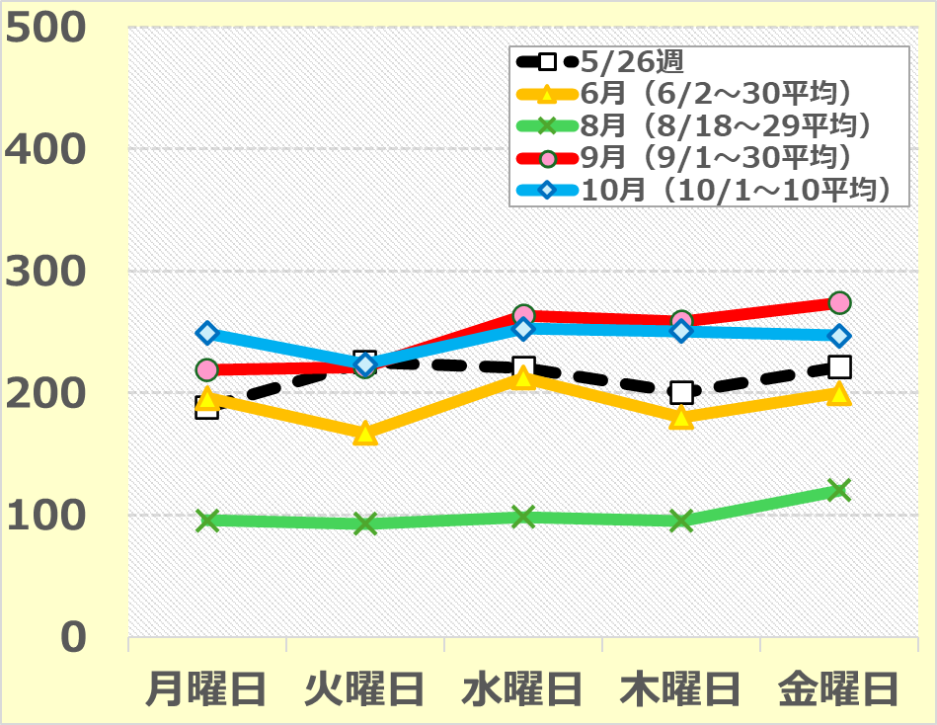
〔pcu/h〕
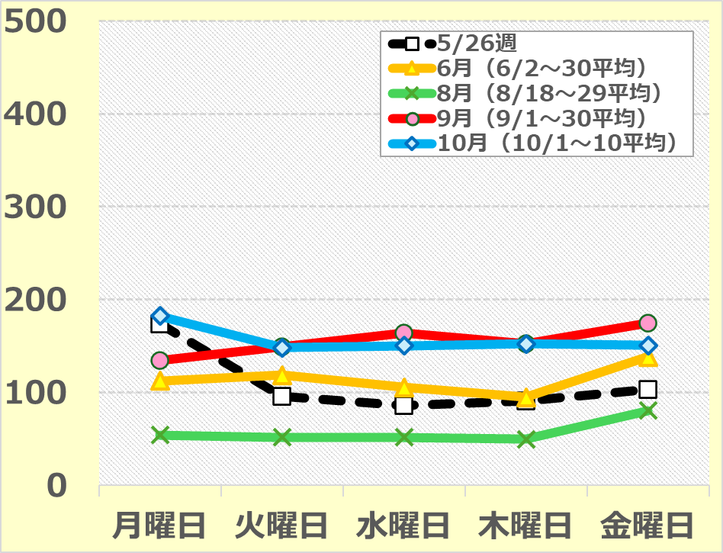
〔pcu/h〕

 |  |  |  |  |  |  |  |  |  |  |  |  |  |  |  |  |  | （単位：pcu/h）
 |  |  |  |  |  |  |  |  |  |  |  |  |  | 月曜日 | 火曜日 | 水曜日 | 木曜日 | 金曜日

 | ８時台 | 5 | 月 | 26 | 日 | （月） | ～ | 5 | 月 | 30 | 日 | （金） |  | 120 | 95 | 113 | 118 | 125
 |  | 6 | 月 | 2 | 日 | （月） | ～ | 6 | 月 | 30 | 日 | （月） | の平均値 | 106 | 91 | 105 | 93 | 129
 |  | 8 | 月 | 18 | 日 | （月） | ～ | 8 | 月 | 29 | 日 | （金） | の平均値 | 120 | 109 | 124 | 125 | 123
 |  | 9 | 月 | 1 | 日 | （月） | ～ | 9 | 月 | 30 | 日 | （火） | の平均値 | 188 | 148 | 162 | 181 | 203
 |  | 10 | 月 | 1 | 日 | （水） | ～ | 10 | 月 | 10 | 日 | （金） | の平均値 | 199 | 167 | 215 | 183 | 205
 | ９時台 | 5 | 月 | 26 | 日 | （月） | ～ | 5 | 月 | 30 | 日 | （金） |  | 188 | 225 | 220 | 200 | 221
 |  | 6 | 月 | 2 | 日 | （月） | ～ | 6 | 月 | 30 | 日 | （月） | の平均値 | 196 | 167 | 213 | 180 | 200
 |  | 8 | 月 | 18 | 日 | （月） | ～ | 8 | 月 | 29 | 日 | （金） | の平均値 | 96 | 93 | 98 | 95 | 120
 |  | 9 | 月 | 1 | 日 | （月） | ～ | 9 | 月 | 30 | 日 | （火） | の平均値 | 219 | 221 | 263 | 259 | 274
 |  | 10 | 月 | 1 | 日 | （水） | ～ | 10 | 月 | 10 | 日 | （金） | の平均値 | 249 | 224 | 253 | 251 | 247
 | 10時台 | 5 | 月 | 26 | 日 | （月） | ～ | 5 | 月 | 30 | 日 | （金） |  | 174 | 96 | 86 | 91 | 103
 |  | 6 | 月 | 2 | 日 | （月） | ～ | 6 | 月 | 30 | 日 | （月） | の平均値 | 112 | 119 | 106 | 95 | 138
 |  | 8 | 月 | 18 | 日 | （月） | ～ | 8 | 月 | 29 | 日 | （金） | の平均値 | 54 | 52 | 52 | 50 | 80
 |  | 9 | 月 | 1 | 日 | （月） | ～ | 9 | 月 | 30 | 日 | （火） | の平均値 | 135 | 150 | 164 | 152 | 174
 |  | 10 | 月 | 1 | 日 | （水） | ～ | 10 | 月 | 10 | 日 | （金） | の平均値 | 182 | 148 | 150 | 152 | 151
 |  |  |  |  |  |  |  |  |  |  |  |  |  |  |  |  |  | ※交通量は車番を認識するAIカメラのデータを基にしていますが、時間帯によっては、カメラの認識の誤りによるエラーが含まれている場合もあります

 |  |  |  |  |  |  |  |  |  |  |  |  |  |  |  |  |  | 出典元：大阪市建設局

3（2）白津1丁目交差点 全数
3.（2)万博会場周辺道路 白津1丁目交差点の交通量（来場方向）＜全数＞

 | 【第６章６節 図6.32】
８時台
９時台
１０時台
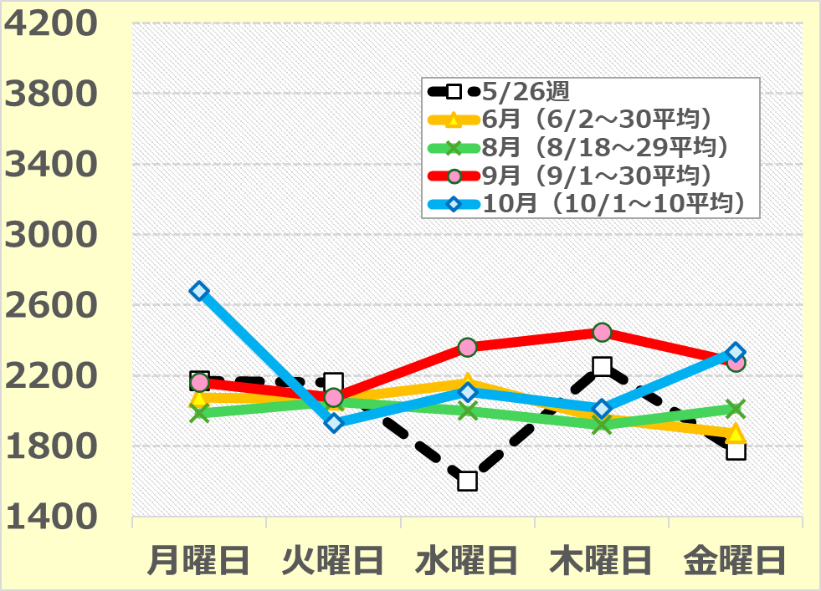
〔pcu/h〕
交通容量 4,100pcu/h
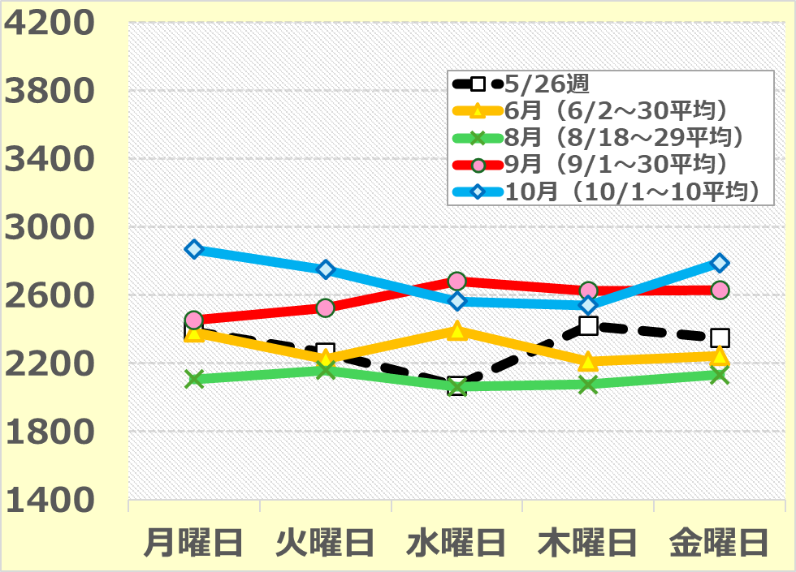
〔pcu/h〕
交通容量 4,100pcu/h
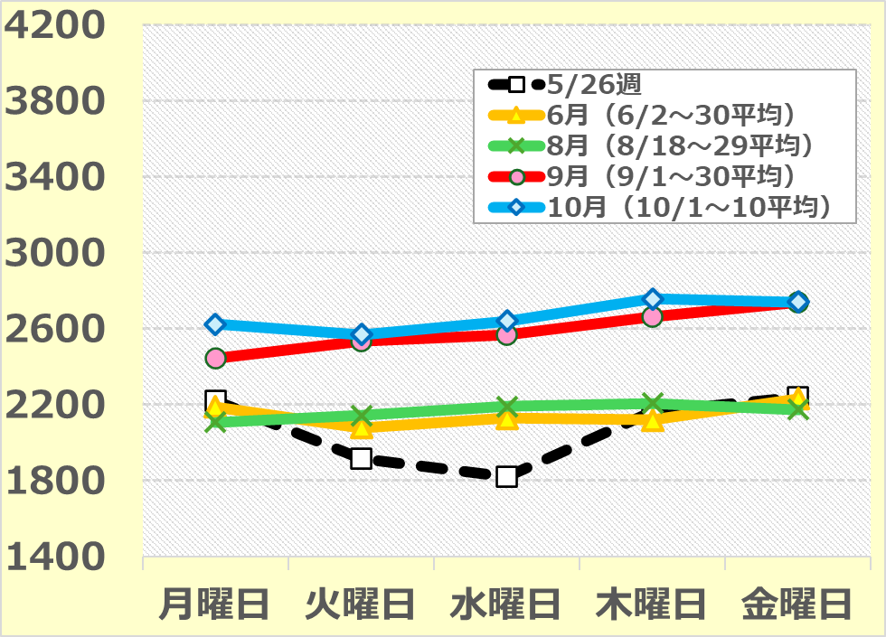
〔pcu/h〕
交通容量 4,100pcu/h

 |  |  |  |  |  |  |  |  |  |  |  |  |  |  |  |  |  |  | （単位：pcu/h）
 |  |  |  |  |  |  |  |  |  |  |  |  |  | 月曜日 | 火曜日 | 水曜日 | 木曜日 | 金曜日 | 交通容量

 | ８時台 | 5 | 月 | 26 | 日 | （月） | ～ | 5 | 月 | 30 | 日 | （金） |  | 2,170 | 2,158 | 1,598 | 2,249 | 1,777 | 4,100
 |  | 6 | 月 | 2 | 日 | （月） | ～ | 6 | 月 | 30 | 日 | （月） | の平均値 | 2,075 | 2,064 | 2,157 | 1,955 | 1,872 | 4,100
 |  | 8 | 月 | 18 | 日 | （月） | ～ | 8 | 月 | 29 | 日 | （金） | の平均値 | 1,986 | 2,053 | 2,000 | 1,918 | 2,012 | 4,100
 |  | 9 | 月 | 1 | 日 | （月） | ～ | 9 | 月 | 30 | 日 | （火） | の平均値 | 2,159 | 2,075 | 2,358 | 2,444 | 2,275 | 4,100
 |  | 10 | 月 | 1 | 日 | （水） | ～ | 10 | 月 | 10 | 日 | （金） | の平均値 | 2,679 | 1,929 | 2,107 | 2,012 | 2,333 | 4,100
 | ９時台 | 5 | 月 | 26 | 日 | （月） | ～ | 5 | 月 | 30 | 日 | （金） |  | 2,389 | 2,265 | 2,069 | 2,420 | 2,350 | 4,100
 |  | 6 | 月 | 2 | 日 | （月） | ～ | 6 | 月 | 30 | 日 | （月） | の平均値 | 2,383 | 2,226 | 2,393 | 2,212 | 2,247 | 4,100
 |  | 8 | 月 | 18 | 日 | （月） | ～ | 8 | 月 | 29 | 日 | （金） | の平均値 | 2,108 | 2,160 | 2,063 | 2,077 | 2,135 | 4,100
 |  | 9 | 月 | 1 | 日 | （月） | ～ | 9 | 月 | 30 | 日 | （火） | の平均値 | 2,452 | 2,526 | 2,681 | 2,623 | 2,632 | 4,100
 |  | 10 | 月 | 1 | 日 | （水） | ～ | 10 | 月 | 10 | 日 | （金） | の平均値 | 2,868 | 2,751 | 2,565 | 2,541 | 2,792 | 4,100
 | 10時台 | 5 | 月 | 26 | 日 | （月） | ～ | 5 | 月 | 30 | 日 | （金） |  | 2,221 | 1,914 | 1,819 | 2,162 | 2,239 | 4,100
 |  | 6 | 月 | 2 | 日 | （月） | ～ | 6 | 月 | 30 | 日 | （月） | の平均値 | 2,188 | 2,079 | 2,128 | 2,120 | 2,231 | 4,100
 |  | 8 | 月 | 18 | 日 | （月） | ～ | 8 | 月 | 29 | 日 | （金） | の平均値 | 2,106 | 2,143 | 2,191 | 2,207 | 2,173 | 4,100
 |  | 9 | 月 | 1 | 日 | （月） | ～ | 9 | 月 | 30 | 日 | （火） | の平均値 | 2,445 | 2,533 | 2,566 | 2,663 | 2,737 | 4,100
 |  | 10 | 月 | 1 | 日 | （水） | ～ | 10 | 月 | 10 | 日 | （金） | の平均値 | 2,623 | 2,569 | 2,639 | 2,755 | 2,740 | 4,100
 |  |  |  |  |  |  |  |  |  |  |  |  |  |  |  |  |  |  | ※交通量は車番を認識するAIカメラのデータを基にしていますが、時間帯によっては、カメラの認識の誤りによるエラーが含まれている場合もあります

 |  |  |  |  |  |  |  |  |  |  |  |  |  |  |  |  |  |  | 出典元：大阪市建設局

3（3）咲洲トンネル西交差点（中央ルート） 全数
3.（３)万博会場周辺道路 咲洲トンネル西交差点（中央ルート）の交通量（来場方向）＜全数＞

 | 【第６章６節 図6.32】
８時台
９時台
１０時台
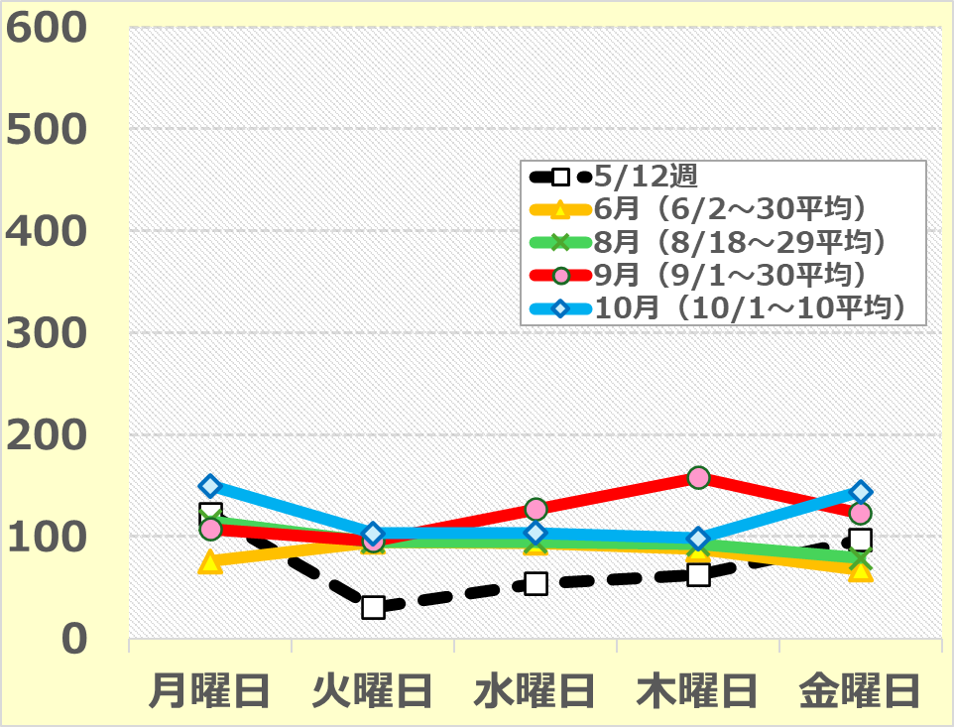
〔pcu/h〕
交通容量 511pcu/h
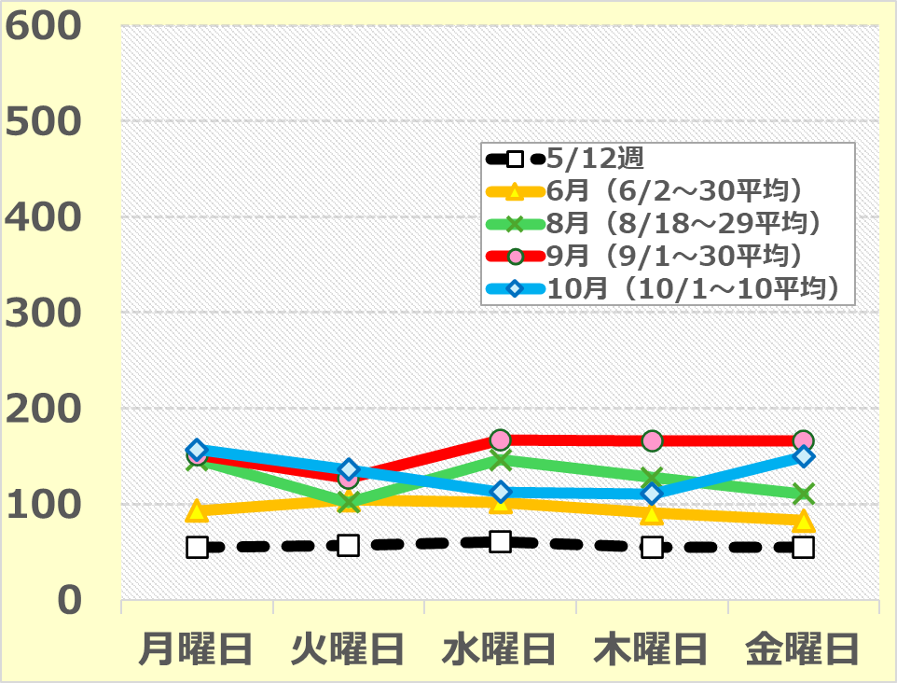
〔pcu/h〕
交通容量 511pcu/h
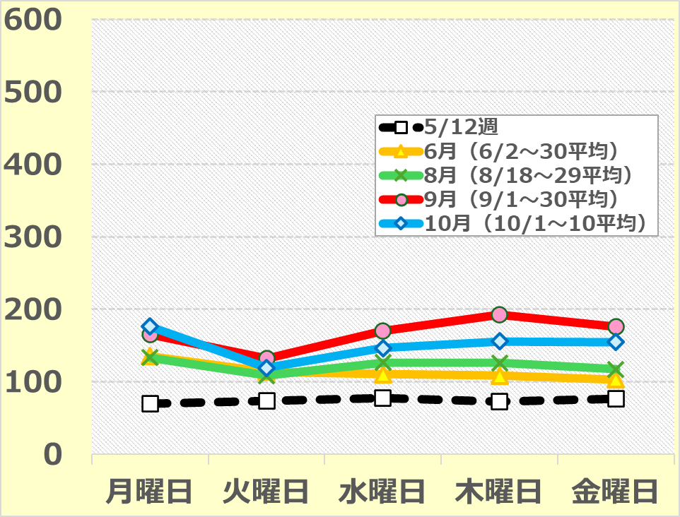
〔pcu/h〕
交通容量 511pcu/h

 |  |  |  |  |  |  |  |  |  |  |  |  |  |  |  |  |  |  | （単位：pcu/h）
 |  |  |  |  |  |  |  |  |  |  |  |  |  | 月曜日 | 火曜日 | 水曜日 | 木曜日 | 金曜日 | 交通容量

 | ８時台 | 5 | 月 | 26 | 日 | （月） | ～ | 5 | 月 | 30 | 日 | （金） |  | 122 | 30 | 53 | 63 | 97 | 511
 |  | 6 | 月 | 2 | 日 | （月） | ～ | 6 | 月 | 30 | 日 | （月） | の平均値 | 76 | 95 | 94 | 88 | 67 | 511
 |  | 8 | 月 | 18 | 日 | （月） | ～ | 8 | 月 | 29 | 日 | （金） | の平均値 | 116 | 95 | 95 | 93 | 79 | 511
 |  | 9 | 月 | 1 | 日 | （月） | ～ | 9 | 月 | 30 | 日 | （火） | の平均値 | 107 | 96 | 126 | 158 | 123 | 511
 |  | 10 | 月 | 1 | 日 | （水） | ～ | 10 | 月 | 10 | 日 | （金） | の平均値 | 150 | 103 | 104 | 98 | 144 | 511
 | ９時台 | 5 | 月 | 26 | 日 | （月） | ～ | 5 | 月 | 30 | 日 | （金） |  | 55 | 57 | 61 | 55 | 55 | 511
 |  | 6 | 月 | 2 | 日 | （月） | ～ | 6 | 月 | 30 | 日 | （月） | の平均値 | 93 | 104 | 102 | 91 | 83 | 511
 |  | 8 | 月 | 18 | 日 | （月） | ～ | 8 | 月 | 29 | 日 | （金） | の平均値 | 146 | 102 | 146 | 128 | 111 | 511
...

3（4）咲洲トンネル西交差点（南ルート） 全数
3.（４)万博会場周辺道路 咲洲トンネル西交差点（南ルート）の交通量（来場方向）＜全数＞

 | 【第６章６節 図6.32】
８時台
９時台
１０時台
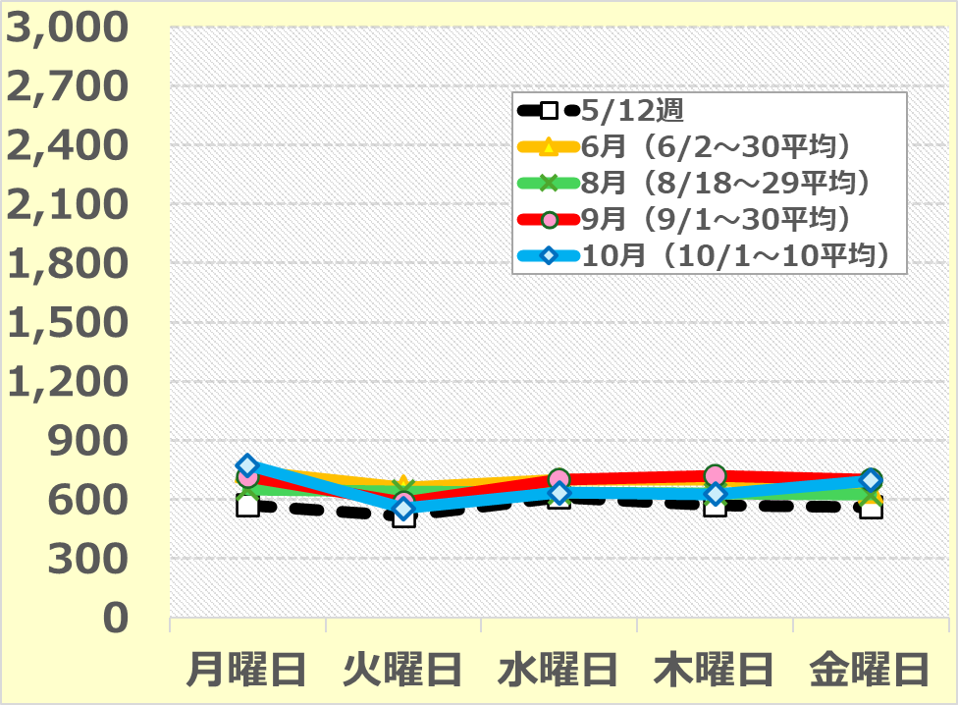
〔pcu/h〕
交通容量2,832pcu/h
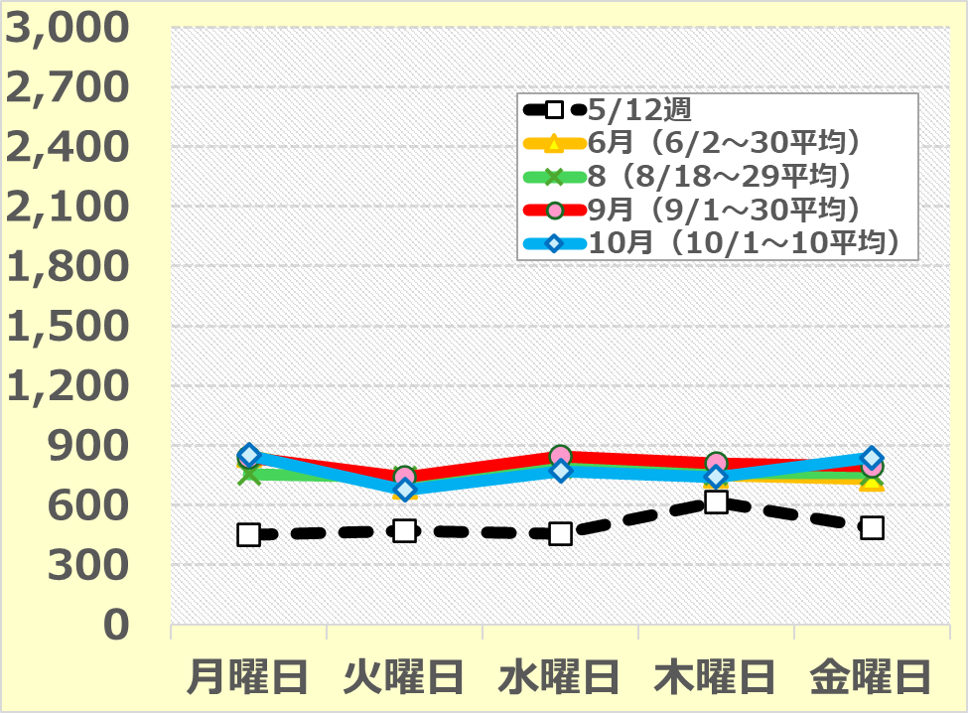
〔pcu/h〕
交通容量2,832pcu/h
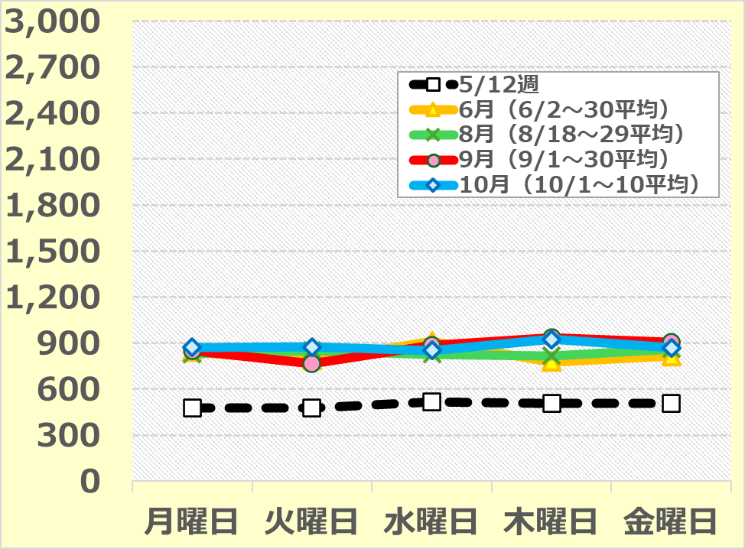
〔pcu/h〕
交通容量2,832pcu/h

 |  |  |  |  |  |  |  |  |  |  |  |  |  |  |  |  |  |  | （単位：pcu/h）
 |  |  |  |  |  |  |  |  |  |  |  |  |  | 月曜日 | 火曜日 | 水曜日 | 木曜日 | 金曜日 | 交通容量

 | ８時台 | 5 | 月 | 26 | 日 | （月） | ～ | 5 | 月 | 30 | 日 | （金） |  | 569 | 515 | 610 | 571 | 561 | 2,832
 |  | 6 | 月 | 2 | 日 | （月） | ～ | 6 | 月 | 30 | 日 | （月） | の平均値 | 747 | 663 | 699 | 701 | 643 | 2,832
 |  | 8 | 月 | 18 | 日 | （月） | ～ | 8 | 月 | 29 | 日 | （金） | の平均値 | 653 | 643 | 636 | 629 | 625 | 2,832
 |  | 9 | 月 | 1 | 日 | （月） | ～ | 9 | 月 | 30 | 日 | （火） | の平均値 | 714 | 587 | 699 | 720 | 701 | 2,832
...

4 アンケート
４. 万博TDMパートナーや
駅利用者等へのアンケート
調査結果（会期終盤期）

(1－1)所在地
（１－1） 貴事業所・貴団体の所在地をお教えください。

 | n
大阪市中央区 | 199
大阪市西区 | 95
大阪市港区 | 63
大阪市北区 | 57
大阪市住之江区 | 44
大阪市此花区 | 29
大阪市淀川区 | 16
大阪市浪速区 | 13
大阪市福島区 | 12
大阪市天王寺区 | 9
大阪市都島区 | 7
大阪市東住吉区 | 7
大阪市阿倍野区 | 6
大阪市平野区 | 5
大阪市東成区 | 4
大阪市東淀川区 | 4
大阪市城東区 | 4
大阪市大正区 | 3
大阪市西淀川区 | 3
大阪市住吉区 | 3
大阪市西成区 | 3
大阪市旭区 | 1
大阪市鶴見区 | 1
大阪市生野区 | 0
その他大阪府下 | 36
その他大阪府以外 | 12

 |  | n | %
 | 回収数 | 636 | 100.0
 | 大阪市中央区 | 199 | 31.3
 | 大阪市西区 | 95 | 14.9
 | 大阪市港区 | 63 | 9.9
 | 大阪市北区 | 57 | 9.0
 | 大阪市住之江区 | 44 | 6.9
 | 大阪市此花区 | 29 | 4.6
 | 大阪市淀川区 | 16 | 2.5
 | 大阪市浪速区 | 13 | 2.0
...

(1－2)従業員数・出勤割合
（１－2） 従業員数・出勤割合

〇従業員数

 |  | n | ％
 | 回収数 | 636 | 100.0
 | 10人未満 | 169 | 26.6
 | 10人以上 50人未満 | 205 | 32.2
 | 50人以上 100人未満 | 80 | 12.6
 | 100人以上 500人未満 | 116 | 18.2
 | 500人以上 | 66 | 10.4

〇出勤割合

 |  | n | ％
 | 回収数 | 636 | 100.0
 | 25％未満 | 54 | 8.5
 | 25％以上 50％未満 | 31 | 4.9
 | 50％以上 75％未満 | 140 | 22.0
 | 75％以上 100％以下 | 411 | 64.6

(1－3)登録のきっかけ
（１－3） 万博TDMパートナーにご登録いただいた、きっかけをお教えください。 （複数回答）

 |  | ｎ
 | 回収数 | 636
 | 所属する経済団体など各種業界団体や協会等からの協力依頼 | 255
 | 大阪府市、博覧会協会関係者からの協力依頼 | 243
 | WEB広告・駅ポスターによる協力依頼 | 130
 | DMはがき（A4）による協力依頼 | 78
 | 取引先・友人・知人からの協力依頼 | 49
 | ポケットティッシュ広告による協力依頼 | 2
 | その他 | 59

(1－4)【人流】所在地
「TDMパートナー企業」636件の内、人流に係る取組を行う予定の企業への設問
（１－4） 【人流】（鉄道・道路）に係る事業所・団体の所在地
【第６章６節 図6.33】
 | 取り組んだ | 取り組めなかった ・取り組まなかった | 合計
大阪市中央区 | 178 | 17 | 195
大阪市西区 | 84 | 7 | 91
大阪市港区 | 58 | 3 | 61
大阪市北区 | 55 | 2 | 57
大阪市住之江区 | 35 | 8 | 43
大阪市此花区 | 18 | 8 | 26
大阪市淀川区 | 13 | 3 | 16
大阪市浪速区 | 10 | 3 | 13
大阪市福島区 | 7 | 5 | 12
大阪市天王寺区 | 8 | 1 | 9
大阪市都島区 | 7 | 0 | 7
大阪市東住吉区 | 6 | 1 | 7
大阪市阿倍野区 | 6 | 0 | 6
大阪市東成区 | 4 | 0 | 4
大阪市平野区 | 3 | 1 | 4
大阪市大正区 | 3 | 0 | 3
大阪市西淀川区 | 1 | 2 | 3
大阪市東淀川区 | 3 | 0 | 3
大阪市城東区 | 3 | 0 | 3
大阪市住吉区 | 3 | 0 | 3
大阪市西成区 | 2 | 0 | 2
大阪市旭区 | 1 | 0 | 1
大阪市鶴見区 | 1 | 0 | 1
大阪市生野区 | 0 | 0 | 0
その他大阪府下 | 33 | 1 | 34
その他大阪府以外 | 8 | 1 | 9

 |  | n |  |  | %
 |  | 取り組んだ | 取り組めなかった ・取り組まなかった | 合計 | 取り組んだ | 取り組めなかった ・取り組まなかった
 | 回収数 | 613 |  |  | 100.0
 | 大阪市中央区 | 178 | 17 | 195 | 29.0 | 2.8
 | 大阪市西区 | 84 | 7 | 91 | 13.7 | 1.1
 | 大阪市港区 | 58 | 3 | 61 | 9.5 | 0.5
 | 大阪市北区 | 55 | 2 | 57 | 9.0 | 0.3
 | 大阪市住之江区 | 35 | 8 | 43 | 5.7 | 1.3
 | 大阪市此花区 | 18 | 8 | 26 | 2.9 | 1.3
 | 大阪市淀川区 | 13 | 3 | 16 | 2.1 | 0.5
...

(1－5)【人流】取組状況
 | ｎ |  |  |  | ％
 | 2025年６月 （会場予測： 混雑） | 2025年８月後半 （会場予測： 混雑） | 2025年９月 （会場予測： 混雑） | 2025年10月 （会場予測： 非常に混雑） | 2025年６月 （会場予測： 混雑） | 2025年８月後半 （会場予測： 混雑） | 2025年９月 （会場予測： 混雑） | 2025年10月 （会場予測： 非常に混雑）
回収数 | 605 | 612 | 613 | 613 | 100.0 | 100.0 | 100.0 | 100.0
取り組んだ | 494 | 521 | 537 | 550 | 81.7 | 85.1 | 87.6 | 89.7
取り組めなかった ・取り組まなかった | 111 | 91 | 76 | 63 | 18.3 | 14.9 | 12.4 | 10.3
合計 | 605 | 612 | 613 | 613

(1－6)【人流】取組内容
 | n | #REF! | #REF!
時差出勤やフレックスタイムの実施 | 337
在宅勤務の実施 | 267
会議をオンラインで実施 | 227
通勤ルート・交通手段の変更（四つ橋線、堺筋線、 谷町線、ニュートラムの利用、バス、自転車の利用など） | 187
計画的な休暇の取得 | 172
混雑しない交通ルート・手段での外出・出張 | 157
外出・出張等（重点エリア・主要エリアに勤務する従業員が 午前中に事業所に出勤することなく、 重点エリア・主要エリア外へ外出・出張等をする場合） | 81
混雑しない交通ルート・手段で行けるサテライトオフィスの活用 | 47
その他 | 16
「人流に係る取組を行う企業」613件の内、実際に10月のTDMに取り組んだ企業への設問
（１－6） 10月1日（水）～10日（金）の間、【人流】（鉄道・道路）に係る 万博TDMの取り組み内容についてお教えください。（複数回答）
【第６章６節 図6.34】

外出・出張等（重点エリア・主要エリアに勤務する従業員が午前中に事業所に出勤することなく、重点エリア・主要エリア外へ外出・出張等をする場合）

 |  | n
 | 回収数 | 550
 | 時差出勤やフレックスタイムの実施 | 337
 | 在宅勤務の実施 | 267
 | 会議をオンラインで実施 | 227
 | 通勤ルート・交通手段の変更（四つ橋線、堺筋線、 谷町線、ニュートラムの利用、バス、自転車の利用など） | 187
 | 計画的な休暇の取得 | 172
 | 混雑しない交通ルート・手段での外出・出張 | 157
 | 外出・出張等（重点エリア・主要エリアに勤務する従業員が 午前中に事業所に出勤することなく、 重点エリア・主要エリア外へ外出・出張等をする場合） | 81
...

(1－7)【人流】取り組んだ従業員数
「人流に係る取組を行う企業」613件の内、実際に10月のTDMに取り組んだ企業への設問
（１－7） 【人流】（鉄道・道路）取り組んだ従業員数

 |  | n | ％
 | 回収数 | 537 | 100.0
 | 10人未満 | 330 | 61.5
 | 10人以上 50人未満 | 151 | 28.1
 | 50人以上 100人未満 | 13 | 2.4
 | 100人以上 500人未満 | 34 | 6.3
 | 500人以上 | 9 | 1.7
 |  |  | ※未回答：13件

(1－8)【人流】難しかったこと
「人流に係る取組を行う企業」613件の内、実際に会期中のTDMに取り組んだ企業への設問
（１－8） 万博会期中を通して、【人流】（鉄道・道路）に実際に取り組んで、難しかったことを お教えください。（複数回答）

 |  | n
 | 回収数 | 560
 | 従業員へのTDMの取り組みに関する周知、意識醸成 | 182
 | 計画的に時差出勤・休暇取得を実施するための 勤務体制の調整 | 156
 | 関係者・取引先等との調整 | 140
 | 時差出勤・通勤ルート変更に伴う就業規則の見直し | 85
 | モバイルPCの従業員への配布等、IT環境の準備 | 39
 | その他 | 15
 | 特に課題に感じたことはない | 155
...

(1－9)【人流】ポジティブな変化
「人流に係る取組を行う企業」613件の内、実際に10月のTDMに取り組んだ企業への設問
（１－9） 【人流】（鉄道・道路）TDMに取り組んだ結果、 職場内や従業員に何かポジティブな変化がありましたらお教えください。（複数回答）
【第６章６節 図6.37】
 | n
時差出勤による通勤負担の軽減・生産性向上 | 161
柔軟な働き方による仕事と家庭のバランス向上 | 129
社内外の会議やコミュニケーションのオンライン化促進 | 107
休暇を取得しやすい職場環境の醸成・体制構築 | 95
各種取り組みによる従業員の満足度向上 | 66
テレワーク制度の整備と定着 | 63
業務のDX化（電子化）促進 | 57
テレワークによる感染症や悪天候、交通トラブルなどでも 勤務できる仕組みの構築 | 55
シェアオフィスの活用による通勤ストレス軽減 | 8
その他 | 16
特になし | 151

 |  | n
 | 回収数 | 550
 | 時差出勤による通勤負担の軽減・生産性向上 | 161
 | 柔軟な働き方による仕事と家庭のバランス向上 | 129
 | 社内外の会議やコミュニケーションのオンライン化促進 | 107
 | 休暇を取得しやすい職場環境の醸成・体制構築 | 95
 | 各種取り組みによる従業員の満足度向上 | 66
 | テレワーク制度の整備と定着 | 63
 | 業務のDX化（電子化）促進 | 57
...

(1－10)【人流】取り組めなかった理由
「人流に係る取組を行う企業」613件の内、実際に10月のTDMに取り組めなかった・取り組まなかった企業への設問
（１－10） 10月1日（水）～10日（金）の間、【人流】（鉄道・道路）TDMに 取り組めなかった・取り組まなかった理由をお教えください。（複数回答）

 | n
交通混雑が生じておらず、必要性を感じなかった （通常期と同程度の混雑） | 30
業務の性質上、取り組めなかった | 23
時差出勤・通勤ルート変更に伴う就業規則の見直しがされず、 取り組めなかった | 9
計画的に時差出勤・休暇取得を実施するための 勤務体制の調整がつかず、取り組めなかった | 8
TDMの取り組みに関する社内周知、 意識醸成が充分ではなく、取り組めなかった | 5
関係者・取引先等との調整がつかず、取り組めなかった | 4
IT環境の準備が整わず、取り組めなかった | 3
その他 | 5

 |  | n
 | 回収数 | 63
 | 交通混雑が生じておらず、必要性を感じなかった （通常期と同程度の混雑） | 30
 | 業務の性質上、取り組めなかった | 23
 | 時差出勤・通勤ルート変更に伴う就業規則の見直しがされず、 取り組めなかった | 9
 | 計画的に時差出勤・休暇取得を実施するための 勤務体制の調整がつかず、取り組めなかった | 8
 | TDMの取り組みに関する社内周知、 意識醸成が充分ではなく、取り組めなかった | 5
 | 関係者・取引先等との調整がつかず、取り組めなかった | 4
 | IT環境の準備が整わず、取り組めなかった | 3
...

(1－12)【物流】取組内容
「物流に係る取組を行う予定の企業」308件の内、実際に10月のTDMに取り組んだ企業への設問
（１－12） 10月1日（水）～10日（金）の間、【物流】（道路）TDMの取り組み内容について、 お教えください。（複数回答）
【第６章６節 図6.36】

 |  | ｎ
 | 回収数 | 194
 | 納品時期・時間の変更による、混雑時間帯などの回避 | 84
 | 配送経路の変更による混雑場所・ルートの回避 | 77
 | 宅配便・社内便など 定期的な発送の頻度・時間帯等の調整 | 52
 | 共同配送などによる移動量・配送量の削減 | 44
 | 交通混雑の影響が小さいエリアにある倉庫等施設の活用 | 9
 | その他 | 13
...

(1－13)【物流】難しかったこと
「物流に係る取組を行う予定の企業」308件の内、実際に会期中のTDMに取り組んだ企業への設問
（１－13） 万博会期中を通して、【物流】（道路）に実際に取り組んで、難しかったことを お教えください。（複数回答）

 |  | n
 | 回収数 | 199
 | 関係者・取引先との調整 | 99
 | 従業員へのTDMの取り組みに関する周知、意識醸成 | 55
 | その他 | 3
 | 特に課題に感じたことはない | 63

 | 【その他の内容】
 | ・深夜に移動したので、そこが結構しんどかった

(1－14)【物流】ポジティブな変化
「物流に係る取組を行う予定の企業」308件の内、実際に10月のTDMに取り組んだ企業への設問
（１－14） 【物流】（道路）TDMに取り組んだ結果、職場内や従業員に 何かポジティブな変化がありましたらお教えください。（複数回答）
【第６章６節 図6.38】
 | n
取引先や顧客との業務連携の円滑化 | 49
配送量や配送回数の減少等により、 経費節減やSDGsの取組につながった | 43
各種取り組みによる従業員の満足度向上 | 33
事故やヒヤリハット等の安全面の改善 | 17
運送ドライバーの拘束時間を低減する取組みにつながった | 12
共同配送の取組みにつながった | 11
その他 | 3
特になし | 75

 |  | n
 | 回収数 | 194
 | 取引先や顧客との業務連携の円滑化 | 49
 | 配送量や配送回数の減少等により、 経費節減やSDGsの取組につながった | 43
 | 各種取り組みによる従業員の満足度向上 | 33
 | 事故やヒヤリハット等の安全面の改善 | 17
 | 運送ドライバーの拘束時間を低減する取組みにつながった | 12
 | 共同配送の取組みにつながった | 11
 | その他 | 3
...

(1－15)【物流】取り組めなかった理由
「物流に係る取組を行う予定の企業」308件の内、実際に10月のTDMに 取り組めなかった・取り組まなかった企業への設問
（１－15） 10月1日（水）～10日（金）の間、【物流】（道路）TDMに取り組めなかった・ 取り組まなかった理由をお教えください。（複数回答）

 |  | n
 | 回収数 | 114
 | 交通混雑が生じておらず、必要性を感じなかった （通常期と同程度の混雑） | 74
 | 関係者・取引先等との調整がつかず、取り組めなかった | 37
 | 繁忙期のため、取り組めなかった | 9
 | その他 | 10

 | 【その他の内容】
 | ・努力義務かつ強制力がない中で発送物を抑制することは社内・先方ともかなりの調整が 必要になるが、現実的に対応が困難であった
...

(2－1)鉄道利用の有無
（2－1） 通勤・通学目的で、平日8、9、10時台に鉄道を利用していますか。

 |  | n | %
 | 回収数 | 49,448 | 100.0
 | はい | 12,167 | 24.6
 | いいえ | 37,281 | 75.4

(2－2)お住い
 | n※
大阪市城東区 | 203
大阪市淀川区 | 201
大阪市東淀川区 | 197
大阪市北区 | 191
大阪市住吉区 | 154
大阪市都島区 | 138
大阪市平野区 | 137
大阪市中央区 | 137
大阪市西区 | 133
大阪市東住吉区 | 131
大阪市天王寺区 | 120
大阪市阿倍野区 | 115
大阪市鶴見区 | 108
大阪市福島区 | 103
大阪市東成区 | 101
大阪市住之江区 | 96
大阪市浪速区 | 94
大阪市港区 | 89
大阪市旭区 | 86
大阪市生野区 | 83
大阪市西淀川区 | 81
大阪市西成区 | 74
大阪市此花区 | 51
大阪市大正区 | 35
その他大阪府下 | 4,258
その他大阪府以外 | 5,048
（2－2） あなたのお住まいを以下よりお選び下さい。
 |  |  |  | 46

 |  | n※ | ％
 | 回収数 | 12,164 | 100.0
 | 大阪市城東区 | 203 | 1.7
 | 大阪市淀川区 | 201 | 1.7
 | 大阪市東淀川区 | 197 | 1.6
 | 大阪市北区 | 191 | 1.6
 | 大阪市住吉区 | 154 | 1.3
 | 大阪市都島区 | 138 | 1.1
 | 大阪市平野区 | 137 | 1.1
...

(2－3)利用駅・区間
（2－3） 通勤・通学手段として利用している駅や区間を教えてください。（複数回答）
 | n
中央線 夢洲行きのコスモスクエア駅 | 269
中央線 夢洲行きの大阪港駅 | 110
中央線 夢洲行きの朝潮橋駅 | 81
中央線 夢洲行きの弁天町駅 | 144
中央線 夢洲行きの夢洲駅 | 102
中央線 その他 | 526
ニュートラム（コスモスクエア経由） | 98
ニュートラム（住之江公園経由） | 67
ニュートラム その他 | 35
御堂筋線（梅田以北） | 891
御堂筋線 難波方面行の淀屋橋駅 | 560
御堂筋線 難波方面行の本町駅 | 539
御堂筋線（心斎橋以南） | 706
御堂筋線 その他 | 427
その他の大阪メトロ | 1,750
北大阪急行 | 271
JR桜島線 | 114
JRその他 | 3,454
南海電鉄 | 875
京阪電鉄 | 988
阪急電鉄 | 2,430
阪神電鉄 | 777
近鉄 | 1,400
阪堺電車 | 42
該当なし | 948

 |  | n
 | 回収数 | 12,167
 | 中央線 夢洲行きのコスモスクエア駅 | 269
 | 中央線 夢洲行きの大阪港駅 | 110
 | 中央線 夢洲行きの朝潮橋駅 | 81
 | 中央線 夢洲行きの弁天町駅 | 144
 | 中央線 夢洲行きの夢洲駅 | 102
 | 中央線 その他 | 526
 | ニュートラム（コスモスクエア経由） | 98
...

(2－4)仕事の業種
（2－4） あなたのお仕事の業種はどれに該当しますか。 最も近い部門を以下からお選びください。

 | n
管理部門 | 2,970
営業部門 | 2,615
企画・設計部門 | 1,351
販売部門 | 1,049
生産部門 | 769
物流部門 | 522
その他の部門 | 2,598
学生 | 293

 |  | n | ％
 | 回収数 | 12,167 | 100.0
 | 管理部門 | 2,970 | 24.4
 | 営業部門 | 2,615 | 21.5
 | 企画・設計部門 | 1,351 | 11.1
 | 販売部門 | 1,049 | 8.6
 | 生産部門 | 769 | 6.3
 | 物流部門 | 522 | 4.3
 | その他の部門 | 2,598 | 21.4
...

(2－5)万博TDMの認知手段
 | n
電車内ポスター | 2,553
駅ポスター | 1,921
TVCM | 1,746
WEB広告 | 1,307
勤務先・通学先から聞いた | 1,194
大阪府市、博覧会協会関係者から聞いた | 1,006
取引先・友人・知人から聞いた | 774
所属する経済団体など各種業界団体や協会等から聞いた | 626
駅のデジタルサイネージ（イメージはポスター等と同様） | 493
Yahoo！乗換案内 | 462
電車・駅以外のポスター | 416
SNS広告（Instagram、facebook） | 386
その他広報誌等 | 308
チラシ | 220
駅以外のデジタルサイネージ（イメージはポスター等と同様） | 191
ポケットティッシュ広告 | 57
その他 | 163
このアンケートで初めて聞いた | 4,615
(2-5)万博TDMを知った手段を教えてください。（複数回答）
【第６章６節 図6.39】

 |  | n
 | 回収数 | 12,167
 | 電車内ポスター | 2,553 | 7,552
 | 駅ポスター | 1,921
 | TVCM | 1,746
 | WEB広告 | 1,307
 | 勤務先・通学先から聞いた | 1,194
 | 大阪府市、博覧会協会関係者から聞いた | 1,006
 | 取引先・友人・知人から聞いた | 774
 | 所属する経済団体など各種業界団体や協会等から聞いた | 626
...

(2－6)万博TDMパートナーの認知状況
「通勤・通学で駅を利用されている方」12,167人の内、万博TDMを知っている方への設問
（2－6） 万博TDMパートナーについてご存知でしょうか。

 |  | n | ％
 | 回収数 | 7,552 | 100.0
 | 勤務先・通学先が登録済み | 1,121 | 14.8
 | 聞いたことはある | 3,881 | 51.4
 | このアンケートで初めて聞いた | 2,550 | 33.8

(2－7)万博TDMの取組状況
（2－7） 万博TDMについてご存知でしょうか。 10月の取り組み状況と合わせてお答えください。
【第６章６節 図6.35】
〇個人（駅利用者）

 |  | n | ％
 | 回収数 | 12,167 | 100.0
 | 知っており、取り組んだ | 1,348 | 11.1
 | 知っているが、取り組めなかった ・取り組まなかった | 4,021 | 33.0
 | 知らなかった | 6,798 | 55.9

〇個人（中央線及び御堂筋線利用者）

 |  | n | ％
 | 回収数 | 3,229 | 100.0
 | 知っており、取り組んだ | 655 | 20.3
 | 知っているが、取り組めなかった ・取り組まなかった | 1,322 | 40.9
 | 知らなかった | 1,252 | 38.8

(2－8)取り組んだ日数
「個人（駅利用者）」12,167人の内、 中央線及び御堂筋線利用者の中で10月のTDMに取り組んだ方への設問
（2－8） 10月1日（水）～10日（金）の間に実際に取り組んだ日数を教えてください。
 | 1日 | 2日 | 3日 | 4日 | 5日 | 6日 | 7日 | 8日
n | 57 | 60 | 117 | 74 | 114 | 29 | 32 | 109

 |  | n | ％
 | 回収数※ | 592 | 100.0
 | 1日 | 57 | 9.6
 | 2日 | 60 | 10.1
 | 3日 | 117 | 19.8
 | 4日 | 74 | 12.5
 | 5日 | 114 | 19.3
 | 6日 | 29 | 4.9
 | 7日 | 32 | 5.4
...

(2－9)取組内容
 | n
時差出勤やフレックスタイムの実施 | 293
在宅勤務の実施 | 239
通勤ルート・交通手段の変更（四つ橋線、堺筋線、谷町線、 ニュートラムの利用、バス、自転車の利用など） | 190
計画的な休暇の取得 | 184
混雑しない交通ルート・手段での外出・出張 | 115
混雑しない交通ルート・手段で行けるサテライトオフィスの活用 | 107
会議・授業等をオンラインで実施 | 59
外出・出張等（重点エリア・主要エリアに勤務する従業員が 午前中に事業所に出勤することなく、 重点エリア・主要エリア外へ外出・出張等をする場合） | 49
その他 | 3
「個人（駅利用者）」12,167人の内、 中央線及び御堂筋線利用者の中で10月のTDMに取り組んだ方への設問
（2－9） 10月1日（水）～10日（金）の間に実際に取り組んだメニューを教えてください。 （複数回答）
【第６章６節 図6.35】

 |  | n
 | 回収数※ | 592
 | 時差出勤やフレックスタイムの実施 | 293
 | 在宅勤務の実施 | 239
 | 通勤ルート・交通手段の変更（四つ橋線、堺筋線、谷町線、 ニュートラムの利用、バス、自転車の利用など） | 190
 | 計画的な休暇の取得 | 184
 | 混雑しない交通ルート・手段での外出・出張 | 115
 | 混雑しない交通ルート・手段で行けるサテライトオフィスの活用 | 107
 | 会議・授業等をオンラインで実施 | 59
...

(2－10)課題
「個人（駅利用者）」12,167人の内、 中央線及び御堂筋線利用者の中で10月のTDMに取り組んだ方への設問
（2－10） 万博TDMに取り組んでみて、課題と思ったことをお教えください。（複数回答）

 |  | n
 | 回収数※ | 592
 | 計画的に時差出勤・休暇取得を実施するための 勤務体制の調整 | 316
 | TDMの取り組みに関する社内の意識醸成 | 263
 | IT環境の準備 | 175
 | 関係者・取引先等との調整 | 144
 | その他 | 9
 | 特に課題に感じたことはない | 94
 | ※中央線及び御堂筋線利用者の中で10月のTDMに取り組んだ方655人の内、 当該設問に回答いただいた件数

(2－11)ポジティブな変化
「個人（駅利用者）」12,167人の内、中央線及び御堂筋線利用者で10月のTDMに取り組んだ方への設問
（2－11） 万博TDMに取り組んだ結果、何かポジティブな変化がありましたら教えてください。 （複数回答）

 | n
テレワークによる通勤負担の軽減 | 219
時差出勤による通勤負担の軽減・生産性向上 | 219
業務のDX化（電子化）促進による利便性向上 | 141
柔軟な働き方による仕事と家庭のバランス向上 | 138
社内外の会議やコミュニケーションのオンライン化促進 | 127
休暇を取得しやすい文化醸成・体制構築 | 116
テレワークによる感染症や悪天候、交通トラブルなどでも 勤務できる仕組みの構築 | 95
シェアオフィスの活用による通勤ストレス軽減 | 94
働き方の選択肢拡大 | 80
その他 | 4
特になし | 95

テレワークによる感染症や悪天候、交通トラブルなどでも
勤務できる仕組みの構築

 |  | n
 | 回収数※ | 592
 | テレワークによる通勤負担の軽減 | 219
 | 時差出勤による通勤負担の軽減・生産性向上 | 219
 | 業務のDX化（電子化）促進による利便性向上 | 141
 | 柔軟な働き方による仕事と家庭のバランス向上 | 138
 | 社内外の会議やコミュニケーションのオンライン化促進 | 127
 | 休暇を取得しやすい文化醸成・体制構築 | 116
 | テレワークによる感染症や悪天候、交通トラブルなどでも 勤務できる仕組みの構築 | 95
...

(2－12)取り組めなかった理由
「個人（駅利用者）」12,167人の内、 中央線及び御堂筋線利用者の中で10月のTDMに取り組めなかった・取り組まなかった方への設問
（2－12） 万博TDMに取り組めなかった・取り組まなかった理由を教えてください。（複数回答）

 | n
時差出勤・通勤ルート変更に伴う就業規則の見直しがされず、 取り組めなかった | 171
業務の性質上、取り組めなかった | 127
計画的に時差出勤・休暇取得を実施するための勤務体制の 調整がつかず、取り組めなかった | 124
交通混雑が生じておらず、必要性を感じなかった （通常期と同程度の混雑） | 101
TDMの取り組みに関する社内周知、 意識醸成が充分ではなく、取り組めなかった | 83
IT環境の準備が整わず、取り組めなかった | 65
関係者・取引先等との調整がつかず、取り組めなかった | 53
その他 | 17

 |  | n
 | 回収数※ | 550
 | 時差出勤・通勤ルート変更に伴う就業規則の見直しがされず、 取り組めなかった | 171
 | 業務の性質上、取り組めなかった | 127
 | 計画的に時差出勤・休暇取得を実施するための勤務体制の 調整がつかず、取り組めなかった | 124
 | 交通混雑が生じておらず、必要性を感じなかった （通常期と同程度の混雑） | 101
 | TDMの取り組みに関する社内周知、 意識醸成が充分ではなく、取り組めなかった | 83
 | IT環境の準備が整わず、取り組めなかった | 65
 | 関係者・取引先等との調整がつかず、取り組めなかった | 53
...

(2－13)混雑状況・予測の活用状況
「個人（駅利用者）」12,167人の内、 中央線及び御堂筋線利用者の中で10月のTDMを知っている方への設問
（2－13） 万博会期中にOsaka Metroの混雑状況や、混雑予測を発信していましたが、 活用されましたか。活用したものを教えてください。（複数回答）

 |  | n
 | 回収数※ | 1,142
 | Osaka Metroホームページ | 471
 | 万博TDM専用ホームページ | 333
 | e METROアプリ | 194
 | その他 | 3
 | 活用していない | 449
 | ※中央線及び御堂筋線利用者の中で10月のTDMを知っている方1,977人の内、 当該設問に回答いただいた件数

